关系图
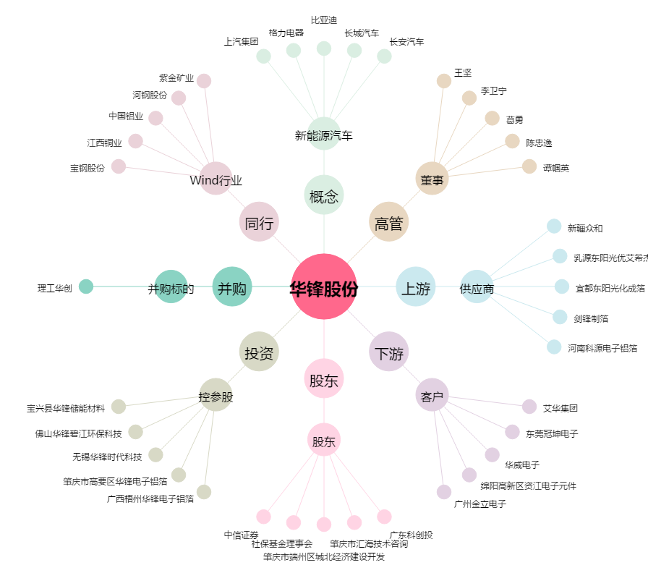
华锋股份[002806.SZ] - 关系概览图

